DEP1
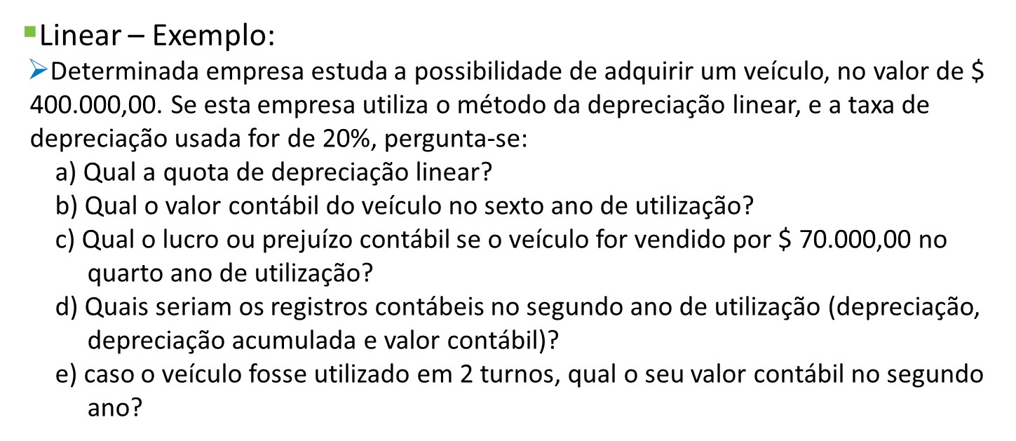
 | C0 | R$ 400,000.00

 | T | 20% | aa
 | N | 5 | anos

a) | d | R$ 80,000.00 | $/ano
 | d | R$ 80,000.00 | $/ano

b) | VC6 | -R$ 80,000.00 | ERRADO
 | VC6 | R$ -

C) | VENDO | R$ 70,000.00
 | VC4 | R$ 80,000.00 | (CONTABILIDADE)
 | PREJUÍZO | -R$ 10,000.00

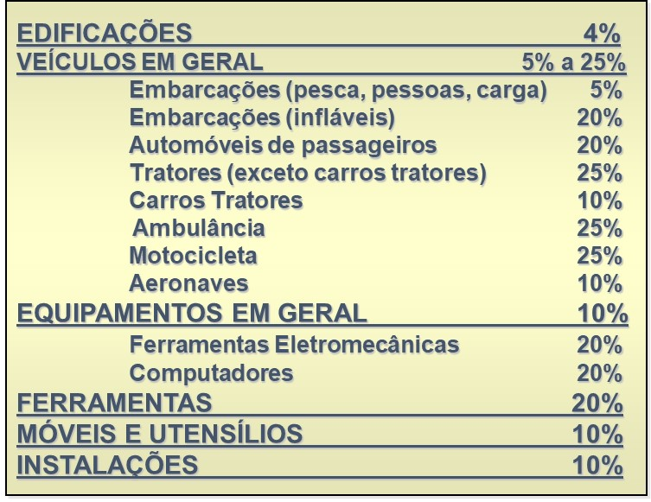
D) | d | R$ 80,000.00
 | Dacum2 | R$ 160,000.00
 | VC2 | R$ 240,000.00

e) | 2 turnos | coef = 1,5
 | T | 30%
 | d | R$ 120,000.00 | $/ano
 | N | 3.3333333333

 | VC2 | R$ 160,000.00

DEP3
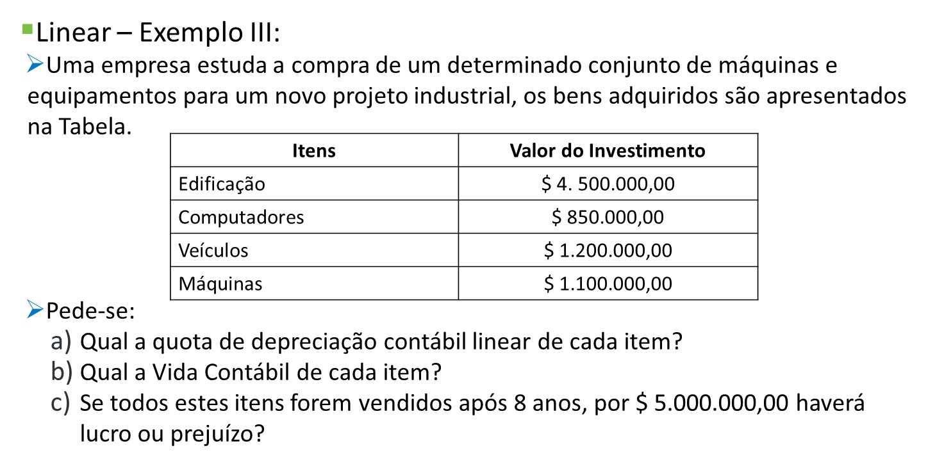

 |  |  | (a) | (b)
Itens | Valor do Investimento | T | d | n | d acum8 | VC8
Edificação | R$ 4,500,000.00 | 4% | R$ 180,000.00 | 25 | R$ 1,440,000.00 | R$ 3,060,000.00
Computadores | R$ 850,000.00 | 20% | R$ 170,000.00 | 5 | R$ 850,000.00 | R$ 0.00
Veículos | R$ 1,200,000.00 | 20% | R$ 240,000.00 | 5 | R$ 1,200,000.00 | R$ 0.00
Máquinas | R$ 1,100,000.00 | 10% | R$ 110,000.00 | 10 | R$ 880,000.00 | R$ 220,000.00

Venda | R$ 5,000,000.00
VC8 | R$ 3,280,000.00
Lucro | R$ 1,720,000.00

